Sheet1
 |  | Sopa de Abóbora
 |  | Categoria: Entrada |  |  | Tipo: | Prato quente |  | Nº Pax: | 2
 |  | Peso Total: |  | Tempo Preparação |  |  | Tempo Confeção
 |  | Nota:
Qtdade | Uni/Kg/Lt | Produto |  |  |  |  | Custo Unt | Custo Total | Obs
0.24 | Kg | Abóbora |  |  |  |  | € 1.09 | € 0.26
0.1 | Kg | Batata |  |  |  |  | € 1.26 | € 0.13
0.33 | Kg | Cebola |  |  |  |  | € 1.79 | € 0.59
0.006 | Kg | Alho |  |  |  |  | € 4.98 | € 0.03
0.01 | Kg | Alecrim |  |  |  |  | € 74.50 | € 0.75
0.02 | Lt | Azeite |  |  |  |  | € 5.72 | € 0.11
0.15 | Kg | Corgete |  |  |  |  | € 2.99 | € 0.45
0.005 | q.b. | Sal |  |  |  |  | € 0.25 | € 0.00
0.003 | q.b. | Pimenta |  |  |  |  | € 16.46 | € 0.05
 | q.b. | Sementes de tangerina |  |  |  |  |  | € 0.00
 |  |  |  |  |  |  |  | € 0.00
Métodos de Preparação e Confecção
N.º | Acção |  | Produto |  | Tempo | Temp. ºC | Observações
1 | Descascar/cortar |  | legumes
2 | Cortar |  | abóbora e a casca da courgete para guarnição |  |  |  | Brunesa
3 | Levar |  | Os legumes ao forno com alecrim |  | 30 min | 180º | os da guarnição separados dos outros
4 | Pôr em uma panela |  | os legumes já assados com água e triturar tudo |  |  |  | Retirar o alecrim
5 | Por fim |  | Rétificar os temperos, por as guarnições e servir
6
7
8
9
10
11
12
Total |  | € 2.37 | Observações: |  |  |  | Foto
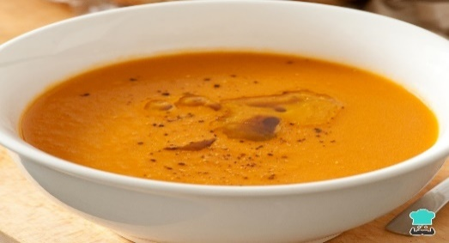
Custo Unitário |  | € 1.18
Coeficiente / Rácio |  | 3
P.V.P. (s/IVA) |  | 3.55
Food Cost % |  | 33.33
Iva 23 % |  | € 0.82
P.V.P. final |  | € 4.37

Elaborado Por: |  | Marco Ribeiro

Folha1
 |  | Torta de Tangerina
 |  | Sobremesa |  |  | Tipo: |  |  | Nº Pax: | 2
 |  | Peso Total: |  | Tempo Preparação |  |  | Tempo Confeção
 |  | Nota:
Qtdade | Uni/Kg/Lt | Produto |  |  |  | Custo Unt Custo Total Obs
6 | Uni | Ovos |  |  |  |  | € 0.21 | € 1.28
0.45 | Kg | Açúcar |  |  |  |  | € 1.39 | € 0.63
0.03 | Kg | Farinha de Espelta |  |  |  |  | € 3.18 | € 0.10
0.3 | Kg | Tangerinas |  |  |  |  | € 2.49 | € 0.75
0.09 | Kg | Manteiga |  |  |  |  | € 9.36 | € 0.84
0.1 | kg | Amoronas |  |  |  |  | € 19.92 | € 1.99
0.01 | kg | Flores |  |  |  |  |  | € 0.00
 |  |  |  |  |  |  |  | € 0.00
 |  |  |  |  |  |  |  | € 0.00
 |  |  |  |  |  |  |  | € 0.00
 |  |  |  |  |  |  |  | € 0.00
Métodos de Preparação e Confecção
N.º | Acção |  | Produto |  | Tempo | Temp. ºC | Observações
1 | Pré-aquecer |  | Forno |  | 5 minutos | 200 ºC
2 | Partir |  | Ovos
3 | Juntar |  | Farinha e açucar
4 | Juntar |  | Ovos batidos
5 | Derreter |  | Manteiga |  |  |  | Apenas 80g
6 | Juntar |  | Mateiga aos ovos e açucar
7 | Espremer |  | Sumo das tagerinas
8 | Retirar |  | Zeste da casca da tangerina |  |  |  | Utilizar na geleia de tangerina
9 | Colucar |  | Folha de papel vegetal no tabuleiro
10 | Untar |  | Folha de papel vegetal |  |  |  | Com 10g de manteiga
11 | Verter |  | Massa da torta
12 | Colocar |  | Forno |  | 20 minutos | 200 ºC
13 | Virar |  | Torta para uma base lisa
14 | Enrrolar |  | Cuidadosamente em uma folha de papel vegetal
15 | Colocar |  | Torta enrrolada no frio |  | 1 hora | 4 ºC | Pelicular a Torta
16
17
18
19
20
21
Total |  | € 5.58 | Observações: |  |  |  | Foto
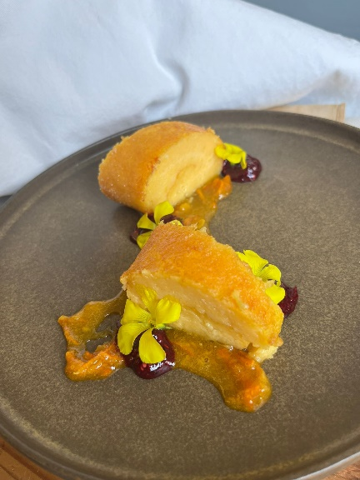
Custo Unitário |  | € 2.79
Coeficiente / Rácio |  | 3
P.V.P. (s/IVA) |  | 8.37
Food Cost % |  | 33.33
Iva 23 % |  | € 1.92
P.V.P. final |  | € 10.29

Elaborado Por: |  | Alexandre Murteira

